概要
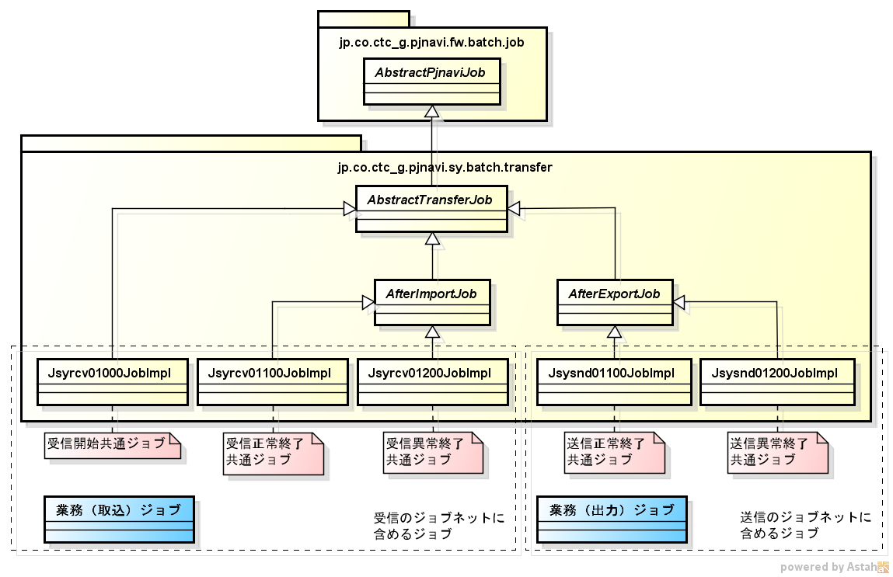
 | 送受信バッチの仕組み

【ファイルの命名規則】

・受信（NextMI→PJNAVI）
解凍前：インタフェースID+yyyyMMddHHmmss.tar.gz |  | ※「yyyyMMddHHmmssSSS」は年月日時分秒
解凍後：インタフェースID+yyyyMMddHHmmss.csv |  | ※「yyyyMMddHHmmssSSS」は年月日時分秒

・送信（PJNAVI→NextMI）
圧縮前：インタフェースID+yyyyMMddHHmmssSSS.csv |  | ※「yyyyMMddHHmmssSSS」は年月日時分秒ミリ秒
圧縮後：インタフェースID+yyyyMMddHHmmssSSS.tar.gz |  | ※「yyyyMMddHHmmssSSS」は年月日時分秒ミリ秒

【送受信ジョブのクラス図】

ジョブ構成（受信）
1
*.tar.gz
2
*.tar.gz
処理 フロー | ジョブ | 処理内容 | 受信ディレクトリ （trans） ファイルが複数あり得る | 取込ディレクトリ （data） ファイルは1つまで | バックアップディレクトリ （arc/YYYYMMDD） ファイルが複数あり得る | 失敗時格納ディレクトリ （fail/YYYYMMDD） ファイルが複数あり得る
 | （ALSB） | NextMIから受信したファイルを受信ディレクトリに置く。
 | 【JP1により起動】 受信開始共通ジョブ [Jsyrcv01000JobImpl] | 取込ディレクトリにCSVファイルがないことを確認する。もしあったら無くなるまで待つ。（※1）
3
*.tar.gz
*.csv
 |  | 受信ディレクトリにある圧縮ファイルのうち最古のものを解凍し、CSVファイルを取込ディレクトリに置く。（※2）
4
*.tar.gz
*.csv
*.tar.gz
 |  | 3で処理した圧縮ファイルをバックアップディレクトリに移動する。
5
*.csv
*.tar.gz
 | 業務ジョブ | 取込ディレクトリにあるCSVファイルの内容を取り込む。
6
*.csv
*.tar.gz
 | 【業務ジョブが成功した場合】 受信正常終了共通ジョブ [Jsyrcv01100JobImpl] | 取込ディレクトリにあるCSVファイルを削除する。
7
*.csv
*.tar.gz
*.csv
 | 【業務ジョブが失敗した場合】 受信異常終了共通ジョブ [Jsyrcv01200JobImpl] | 取込ディレクトリにあるCSVファイルを失敗時格納ディレクトリに移動する。

 | ※1 取込ディレクトリにファイルが1つまでしかない状態を保つため。
 | ※2 圧縮ファイル内にCSVファイルが複数あるケースには対応していない。

ジョブ構成（送信）（JP1による起動）
1
*.csv
2
*.csv
*.tar.gz
処理 フロー | ジョブ | 処理内容 | 出力ディレクトリ （data） ファイルは1つまで | バックアップディレクトリ （arc/YYYYMMDD） ファイルが複数あり得る | 送信ディレクトリ （trans） ファイルが複数あり得る | 失敗時格納ディレクトリ （fail/YYYYMMDD） ファイルが複数あり得る
 | 【JP1により起動】 業務ジョブ | 出力ディレクトリにCSVファイルを作成する。
 | 【業務ジョブが成功した場合】 送信正常終了共通ジョブ [Jsysnd01100JobImpl] | 出力ディレクトリにあるCSVファイルを圧縮してバックアップディレクトリに置く。
3
*.csv
*.tar.gz
 |  | 出力ディレクトリからCSVファイルを削除する。
4
*.tar.gz
*.tar.gz
 |  | 圧縮ファイルをバックアップディレクトリから送信ディレクトリにコピーする。
5
*.tar.gz
 | （ALSB） | 送信ディレクトリにある圧縮ファイルをNextMIに送信する。
6
*.tar.gz
 |  | 5で処理した圧縮ファイルを削除する。
7
*.csv
*.csv
 | 【業務ジョブが失敗した場合】 送信異常終了共通ジョブ [Jsysnd01200JobImpl] | 出力ディレクトリにあるCSVファイルを失敗時格納ディレクトリに移動する。

ジョブ構成（送信）（オンラインバッチ）
1
2
処理 フロー | ジョブ | 処理内容 | 出力ディレクトリ （data） ファイルが複数あり得る | バックアップディレクトリ （arc/YYYYMMDD） ファイルが複数あり得る | 送信ディレクトリ （trans） ファイルが複数あり得る | 失敗時格納ディレクトリ （fail/YYYYMMDD） ファイルが複数あり得る
 | （オンライン） | 業務ジョブに渡すデータをDBに格納する。（タイムスタンプをキーにする）
 |  | SSHにて業務ジョブを起動する。（引数としてタイムスタンプを渡す）
3
*.csv
 | 業務ジョブ | 出力ディレクトリにCSVファイルを作成する。（※1） 必要であれば、1でDBに格納されたデータを取得する。
4
*.csv
*.tar.gz
 | 【業務ジョブが成功した場合】 送信正常終了共通ジョブ [Jsysnd01100JobImpl] | 出力ディレクトリにあるCSVファイルを圧縮してバックアップディレクトリに置く。（※1）
5
*.csv
*.tar.gz
 |  | 出力ディレクトリからCSVファイルを削除する。（※1）
6
*.tar.gz
*.tar.gz
 |  | 圧縮ファイルをバックアップディレクトリから送信ディレクトリにコピーする。（※1）
7
*.tar.gz
*.tar.gz
 |  | 1でDBに格納されたデータを削除する。
8
*.tar.gz
*.tar.gz
 | （ALSB） | 送信ディレクトリにある圧縮ファイルをNextMIに送信する。
9
*.tar.gz
*.tar.gz
 |  | 7で処理した圧縮ファイルを削除する。
10
*.csv
*.csv
 | 【業務ジョブが失敗した場合】 送信異常終了共通ジョブ [Jsysnd01200JobImpl] | 出力ディレクトリにあるCSVファイルを失敗時格納ディレクトリに移動する。（※1）
11
*.csv
 |  | 1でDBに格納されたデータを削除する。

 | ※1 2で渡されたタイムスタンプを用いて、処理対象のCSVファイルおよび圧縮ファイルの名前を決定する。

